Sheet1
1
∞
1
∞
1
∞
1
∞
∞
1
City | Cinema | Screen | cinemaCalendar | ScreenCalendar
id | id | id | id | id
cityName | cinemaName | screenName | date | date
1
∞
des | address | seat | idCinema | idScreen
 | des | rowSeat | idScreenCalendar | idMovie
 | cityId | colSeat
 |  | cinemaId

1
∞
∞
1
1
∞
Movie | Reservation | DetailReservation | Ticket | 1 | h5 | 90
id | id | id | id | 2 | h6 | 90
movieName | idScreen | idReservation | seat
1
∞
techSub | idMovie | ticketId | price | 1 | 1 | 1 | 1
∞
1
time | userId | popcornId | des | 2 | 1 | 2 | 1
rate | payment
 | total
 |  |  | PopcornCombo
 |  |  | id
 |  |  | comboName
 |  |  | price
 |  |  | des

1
∞
∞
∞
∞
∞
User | Group | Group-Role
id | id | id
fullName | groupName | idGroup
email | des | idRole
phone
userName
password | Role
groupId | id
 | roleName
 | des

Sheet2

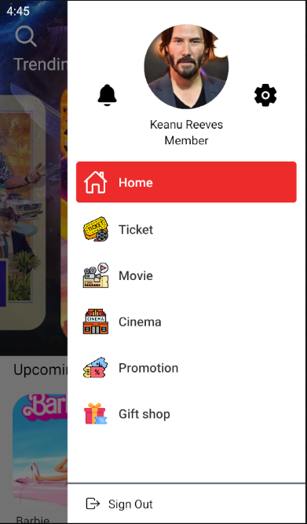
Home | Drawer

